月単位
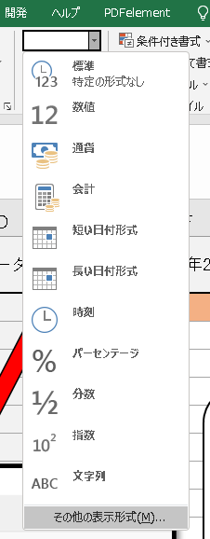
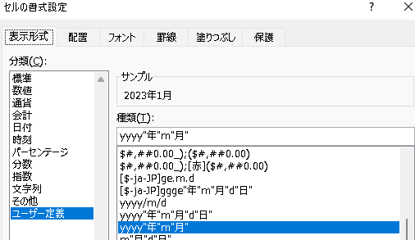
タスク名 | 開始日 | 終了日 | ステータス | 2023-01-01 | 2023-02-01 | 2023-03-01 | 2023-04-01 | 2023-05-01 | 2023-06-01 | 2023-07-01 | 2023-08-01 | 2023-09-01 | 2023-10-01 | 2023-11-01 | 2023-12-01

表示はされていませんが、日付のデータも残っています。上手に色づけされないときは、日付のデータまで見てみましょう。
第１四半期 | 2023-01-01 | 2023-03-01
第２四半期 | 2023-04-01 | 2023-06-05
第３四半期 | 2023-07-01 | 2023-09-09
第４四半期 | 2023-10-01 | 2023-12-14

日単位
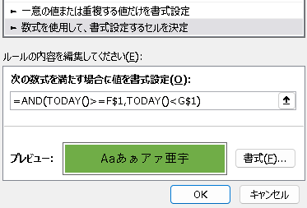
タスク名 | 担当者 | 開始日 | 終了日 | ステータス | 2023-01-01 | 2023-01-02 | 2023-01-03 | 2023-01-04 | 2023-01-05 | 2023-01-06 | 2023-01-07 | 2023-01-08 | 2023-01-09 | 2023-01-10 | 2023-01-11 | 2023-01-12 | 2023-01-13 | 2023-01-14 | 2023-01-15 | 2023-01-16 | 2023-01-17 | 2023-01-18 | 2023-01-19 | 2023-01-20 | 2023-01-21 | 2023-01-22 | 2023-01-23 | 2023-01-24 | 2023-01-25 | 2023-01-26 | 2023-01-27 | 2023-01-28 | 2023-01-29 | 2023-01-30 | 2023-01-31
 |  |  |  |  | 44927 | 44928 | 44929 | 44930 | 44931 | 44932 | 44933 | 44934 | 44935 | 44936 | 44937 | 44938 | 44939 | 44940 | 44941 | 44942 | 44943 | 44944 | 44945 | 44946 | 44947 | 44948 | 44949 | 44950 | 44951 | 44952 | 44953 | 44954 | 44955 | 44956 | 44957
初日の出を見に行く | 私 | 2023-01-01 | 2023-01-01 | 完了
おせちを食べる | 家族 | 2023-01-02 | 2023-01-05 | 進行中
親戚に挨拶する | お父さん | 2023-01-01 | 2023-01-03 | 未完
正月飾りを飾る | お母さん | 2023-01-01 | 2023-01-07 | 進行中
条件付き書式
→新しいルール

時間単位
タスク名 | 開始時 | 終了時 | 2023-01-14
 |  |  | 9 | 10 | 11 | 12 | 13 | 14 | 15 | 16 | 17 | 18
朝礼 | 9 | 10
資料作成 | 10 | 12
昼休憩 | 13 | 14
企画会議 | 14 | 15
営業外回り | 15 | 18
時間単位は普通の数字として扱う
退社 | 18 | 18
情報は少なめに

